상품제안서
송월 스누피 프렌즈 4매세트 | 상품코드: F19254

 |  |  |  |  |  |  | 02-412-0044 | www.easy1.co.kr
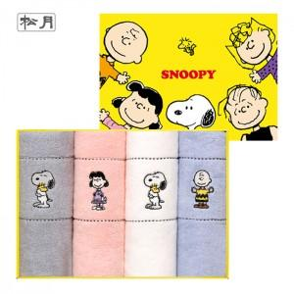

【상세/제작정보】 | 자수인쇄 같은 경우 글자 수, 로고의 난이도에 따라 인쇄비 추가됩니다. 꼭 문의 부탁드립니다.

【인쇄/포장옵션】 | 실크, 자수 / 포장지포장

【공급단가】 | 수량 | 100~ | 300~ | 500~ | 1,000~ | 3,000~
*VAT별도 | 단가 | 17,550원 | 16,900원 | 16,250원 | 15,600원 | 15,210원

【상품 URL】 | https://dev.easy1.co.kr:443/src/goods_detail.php?gdno=19254

